画面イメージ
画面番号 | 画面名 | チーム |  | 最終更新者
V204_02 | EnqueteRアンケート結果(個人)/V204_02esultView | ES_B | 日付 | 2022-07-26
 |  |  | 氏名 | 山本
2
画面イメージ
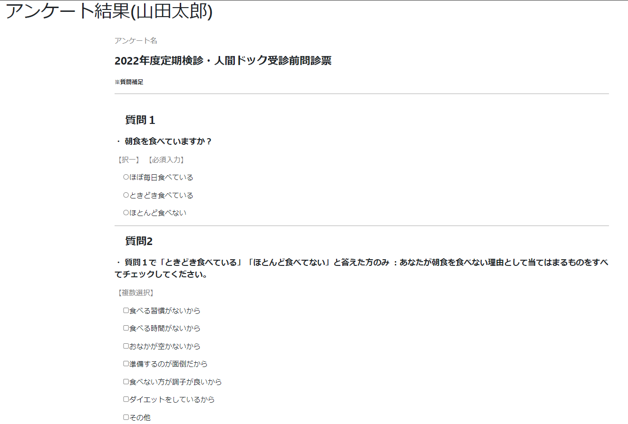

1

3
4
5
6

7

8

9

